商品信息
COCO Living Space｜不锈钢食品封口夹
来源：COCO_Living_Space_Shopee全量审计_持续更新.xlsx｜工作表：高销量商品｜Excel第53行｜商品ID：27772231327

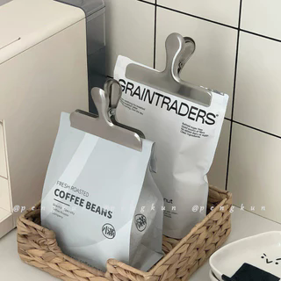
字段 | 内容 | 商品主图
序号 | 41
商品主图 | 见右侧嵌入主图
商品ID | 27772231327
商品中文名称 | 不锈钢食品封口夹
商品标题 | Ins Stainless Steel Snack Sealing Clip Kitchen Food Bag Sealing Clip Nordic Style Moisture-Proof Handbook Bill Storage Clip
Shopee链接 | https://shopee.com.my/Ins-Stainless-Steel-Snack-Sealing-Clip-Kitchen-Food-Bag-Sealing-Clip-Nordic-Style-Moisture-Proof-Handbook-Bill-Storage-Clip-i.115498741.27772231327
近月销量显示 | 8 Sold/Month
近月销量下限 | 8
列表价格显示 | RM7.17
列表最低价(MYR) | 7.17
列表评分 | 5.0
累计总销量显示 | 1k+ Sold
累计总销量下限 | 1,000
是否精确 | FALSE
详情价格显示 | RM7.17
详情价(MYR) | 7.17
详情评分 | 5.0
评论覆盖 | 51
好评主题 | 51
差评/风险主题 | 51
图片来源URL | https://down-my.img.susercontent.com/file/sg-11134201-7reos-m8em2dj5bs0n6b@resize_w320_nl.webp
1688链接 | https://detail.1688.com/offer/1046072669082.html?share_token=W30t7kC5lqXVBaGgOikFE5ROJ1DQCN76QZ9s0+XbG4muJZfxzWl9Dg%3D%3D&__share_id=575987d4-8dc8-4e29-872d-3ac8ee31a911&rpg-cnt=share.offerDetail&offerId=1046072669082&__zhi_token=skAafJo30oMaz&spm=a262eq.8992535%2F20260804.5103953.0&forcePC=1785776480711
颜色/规格 | 原色-0.8厚 黑色-0.8厚 原色-0.4厚 黑色-0.4厚
长宽高 | 7.6cm/6.3cm/3.5cm
重量(g) | 原色-0.8厚 45 黑色-0.8厚 45 原色-0.4厚 45 黑色-0.4厚 45
单个成本 | 原色-0.8厚 1.49 黑色-0.8厚 2.1 原色-0.4厚 1.38 黑色-0.4厚 2
单个运费 | 3.50
国内段总价 | 原色-0.8厚 4.99 黑色-0.8厚 5.6 原色-0.4厚 4.88 黑色-0.4厚 5.5
国际头程
总成本估算
利润估算
预计毛利率估算
3个成本
3个运费
国内段总价2
国际头程2
总成本估算2
利润估算2
预计毛利率估算2
5个成本
5个运费
国内段总价3
国际头程3
总成本估算3
利润估算3
预计毛利率估算3
8个成本
8个运费
国内段总价4
国际头程4
总成本估算4
利润估算4
预计毛利率估算4

